Sheet1
 | 照片
渝北区排水中心聘用人员笔试
准 考 证

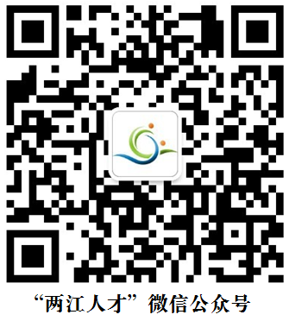
姓 名： 张三
考 号： 00001
身份证号： 5001121***11221***14
笔试时间： 2019年10月20日
笔试地点： 重庆市人力资源产业园南区13号门上四楼 12 教室
报考岗位： 技术岗
考生须知：
1.考生凭本人有效身份证和准考证参加考试，请妥善保管准考证；
2.考试前30分钟进入考场，开考30分钟后不得入场，规定时间内不得退场；
3.考生必须遵守考场规则和考试纪律，除考试用具外不准将其他物品带至座位；
4.考试结束后，需经监考老师确认无误后按照指引离开考场，不得在考场逗留。

